kina
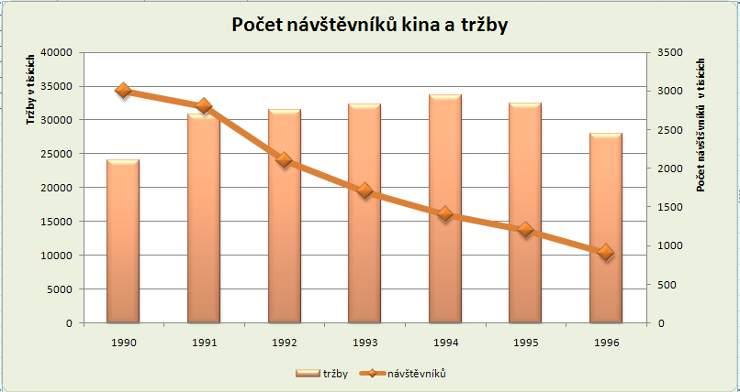
rok | návštěvníků | cena vstupenky | tržby
1990 | 3000000 | 8 | 24000000
1991 | 2800000 | 11 | 30800000
1992 | 2100000 | 15 | 31500000
1993 | 1700000 | 19 | 32300000
1994 | 1400000 | 24 | 33600000
1995 | 1200000 | 27 | 32400000
1996 | 900000 | 31 | 27900000

Počet návštěvníků kina a tržby

graf fce
Sestrojte graf funkce |  | pro x z intervalu

Nejprve sestavte datovou tabulku funkčních hodnot, poté vytvořte graf a vhodně jej upravte.

vzor tabulky pro graf:
x | y
-2 | 160
-1.8 | 94.4784
-1.6 | 52.4288
-1.4 | 26.8912
-1.2 | 12.4416
-1 | 5
-0.8 | 1.6384
-0.6 | 0.3888
-0.4 | 0.0512
-0.2 | 0.0016
0 | 0
0.2 | -0.0016
0.4 | -0.0512
0.6 | -0.3888
0.8 | -1.6384
1 | -5
1.2 | -12.4416
1.4 | -26.8912
1.6 | -52.4288
1.8 | -94.4784
2 | -160
2.2 | -257.6816
2.4 | -398.1312
2.6 | -594.0688
2.8 | -860.5184
3 | -1215

Kurz tabulka
Vývoj kurzu Kč k EUR a USD (ČSÚ)

 | 1999 | 2000 | 2001 | 2002 | 2003 | 2004 | 2005 | 2006 | 2007 | 2008 | 2009 | 2010

CZK/EUR | 36.882 | 35.610 | 34.083 | 30.812 | 31.844 | 31.904 | 29.784 | 28.343 | 27.762 | 24.942 | 26.445 | 25.290
CZK/USD | 34.600 | 38.590 | 38.038 | 32.736 | 28.227 | 25.701 | 23.947 | 22.609 | 20.308 | 17.035 | 19.057 | 19.111

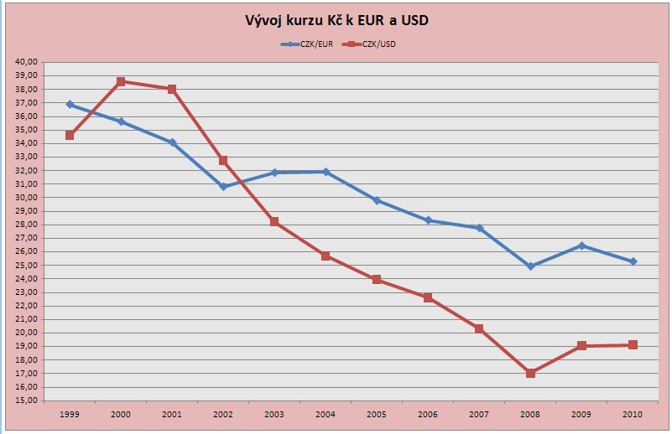
Vývoj kurzu Kč k EUR a USD

